inleiding
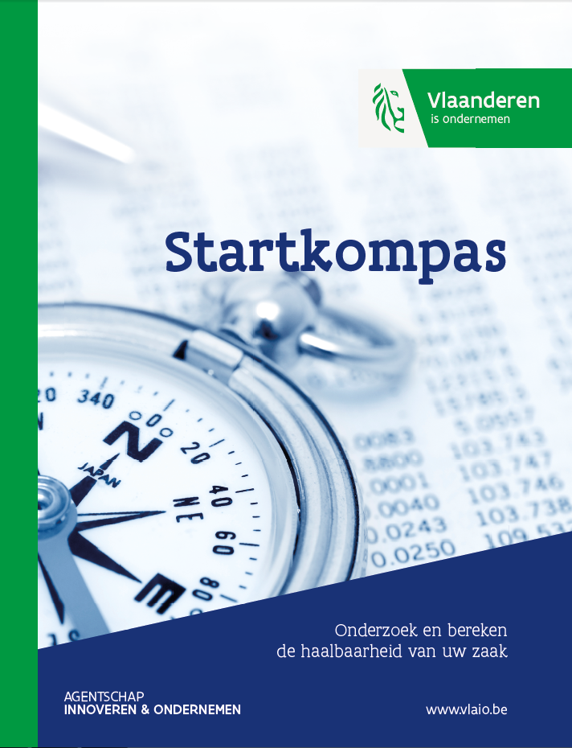

Voorwoord

Als u wil slagen …

Misschien is uw eerste reactie: "Waarom zou ik mijn plannen uitschrijven? Is dat geen verloren tijd?" Helemaal niet. De praktijk leert dat het neerschrijven van uw plannen u verplicht elk facet te overdenken. U houdt uzelf als het ware een spiegel voor. Met het Startkompas kan u het risico beter inschatten. Dankzij het Startkompas gaat u goed doordacht en beter voorbereid van start en verhoogt u uw slaagkansen.

Bovendien kan het Startkompas dienen als basis voor een ondernemingsplan. U kan hiervoor gebruik maken van de “leidraad voor het opstellen van een ondernemingsplan”.

Ook na de opstartfase blijft het Startkompas een bruikbaar instrument. Als bedrijfsleider houdt u best een vinger aan de pols en staat u tijdig stil bij de positie van uw onderneming in een voortdurend veranderende omgeving. Bij nieuwe strategische keuzes kan u het Startkompas gebruiken voor de inschatting van de haalbaarheid.

Doe de proef …

Voor u met invullen begint, geven wij u graag wat meer uitleg over de opbouw van dit instrument.
Startkompas bestaat uit 5 bouwstenen in het hiernavolgende schema. In het eerste tabblad (beschrijvend luik)
vindt u alle vragen die betrekking hebben op bouwsteen 1 tot en met 4. In het tweede tabblad (financieel luik) vult
u alle cijfergegevens in.

Probeer het Startkompas zo volledig en concreet mogelijk in te vullen! Zo krijgt u zicht op de uiteindelijke haalbaarheid van uw project.

Indien u vragen heeft bij de resultaten van het Startkompas kan u terecht bij een accountmanager van het Agentschap Ondernemen, uw boekhouder of adviseur. U bespreekt de resultaten sowieso best met een adviseur. Hij/ zij kan een spiegel voorhouden, de cijfers aftoetsen aan de projectbeschrijving en zo samen met u lacunes en eventuele tegenstrijdigheden detecteren en aanpassen.

Indien u extra begeleiding wenst bij het invullen van het Startkompas en het onderzoek van de haalbaarheid van uw idee kan u dankzij steun van de Vlaamse Overheid terecht bij Unizo, Starterslabo of Deloitte voor een haalbaarheidsadvies aan een voordelig tarief. Meer informatie vindt u op www.startersinitiatieven.be

Schema

1. Projectvoorstelling
Wat is uw idee?
Beschrijf uw plannen.

2. Omgevingsanalyse
Hoe zien uw markt en uw omgeving eruit?
Wie zijn de andere marktspelers?

3. Commercieel plan
Hoe commercialiseert u uw idee?
4. Organisatieplan
Hoe zal u uw bedrijf concreet organiseren?

5. Financieel luik
Alle voorgaande keuzes zullen bepalend zijn voor de invulling van uw financieel luik.
Het financieel luik wordt opgesplitst in 5 onderdelen.
Investeringen
Wat zijn de geplande investeringen?
Financiering
Hoe worden de investeringen gefinancierd? Vaste kosten Wat zijn de jaarlijks terugkerende kosten? Marges Welke winstmarge blijft over om de vaste kosten te dekken? Doodpuntomzet Bij welke omzet is er winst noch verlies?

Interne haalbaarheid
Kan de doodpuntomzet bereikt worden met de geplande investering, de financiële middelen, de vaste kosten en de persoonlijke doelstellingen?
Externe haalbaarheid
Kan de doodpuntomzet bereikt worden rekening houdende met het marktpotentieel en de marktspelers?
Omzetprognose

Niet doen
Project herbekijken

Risicograad

Doen
Definitief ondernemingsplan uitwerken

Inhoudstafel

1. Projectvoorstelling
1.1 Persoonlijke gegevens
1.2 Administratieve gegevens van de op te richten onderneming
1.3 Basisidee

2. Omgevingsanalyse
2.1 Bespreking van de markt/sector
2.2 Klanten
2.3 Concurrenten
2.4 Leveranciers
2.5 Partners
2.6 Trends

3. Commercieel plan
3.1 Product
3.2 Prijs
3.3 Plaats
3.4 Promotie

4. Organisatieplan
4.1 Algemene organisatie
4.2 Juridische vorm
4.3 Administratieve formaliteiten

5. Financieel luik
5.1 Investeringen
5.2 Financiering
5.3 Vaste kosten
5.4 Marges
5.5 Doodpuntomzet
5.6 Haalbaarheidstoets

